-2-
The benefits of best practice modelling
A best practice model is:

* | easy to use, so you can be more productive in using the model for analysis -
 | rather than struggling just to produce simple results from a badly designed
 | model;

* | focussed on the important issues, so you do not waste your time in
 | unnecessary development;

* | easy to understand, by using a transparent design you can readily understand
 | the effects that characterise the business problem – and understand them
 | better than your competitors; and

* | reliable, so that your model becomes the accepted tool for calculating results
 | increasing your influence in negotiations.

The six golden rules of spreadsheet design
Rule 1: Separate inputs, calculations and results

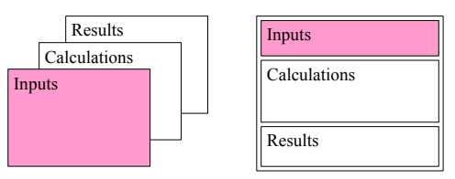

Rule 2: Use one formula per row or column
As far as possible, formulae should be written so that a single formula can be copied across
the entire row of calculations, or down the entire column.

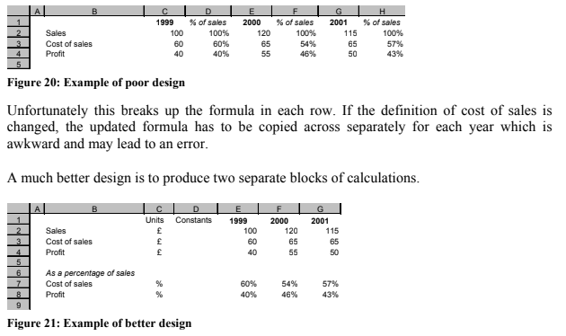

Rule 3: Refer to the left and above
A well designed spreadsheet can be read like a book: from front to back, top to bottom and
left to right. This makes the spreadsheet easier to understand and reduces the risk of
introducing a circular reference to the calculation.

Rule 4: Use multiple worksheets...
1. For ease of expansion
2. For repeatable blocks

Rule 5: Use each column for the same purpose throughout the model
However many worksheets you use, it is good practice to always use the same layout for
columns on all worksheets.
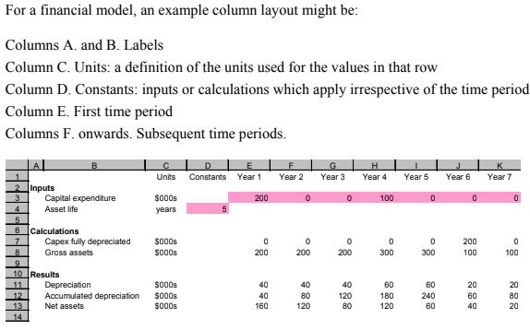

Rule 6: Include a documentation sheet
